CK1
Mẫu số: 08/CK-TNCN
(Ban hành kèm theo Thông tư
số 80/2021/TT-BTC ngày
29/09/2021 của Bộ Tài chính)
CỘNG HÒA XÃ HỘI CHỦ NGHĨA VIỆT NAM
Độc lập - Tự do - Hạnh phúc |  |  |  |  |  |  |  |  |  |  |  |  |  |  |  |  |  | Trong tổ có bao nhiêu thành viên thì phải ký bằng đó cam kết

BẢN CAM KẾT Về việc chi trả thu nhập của tổ chức, cá nhân chi trả thu nhập cho cá nhân cư trú không ký hợp đồng lao động hoặc ký hợp đồng lao động dưới 03 tháng
Về việc chi trả thu nhập của tổ chức, cá nhân chi trả thu nhập cho cá nhân cư trú không ký hợp đồng lao động hoặc ký hợp đồng lao động dưới 03 tháng
 |  |  | Kính gửi: CÔNG TY TNHH HÙNG VƯƠNG E VÀ C |  |  |  |  |  |  |  |  |  |  |  |  |  |  |  | 025084009256
 | 1. Tên tôi là: |  |  | Quán Thị Liên

 | 2. Mã số thuế (nếu có): |  |  |  |  | 0 | 2 | 5 | 1 | 7 | 4 | 0 | 0 | 1 | 5 | 8 | 5 | =+'HD GK'!G16:K16
 | 3. Số CMND/hộ chiếu: |  |  |  |  | 025174001585 |  |  | Ngày cấp: |  |  | 03/31/2021 |  |  | Nơi cấp: |  | Cục cảnh sát QLHC về TTXH
 | 4. Địa chỉ cư trú: |  |  |  | Khu đang 2 -Minh Tân - Cẩm Khê - Phú Thọ
 | 5. Nơi làm việc chính (nếu có): |  |  |  |  |  |  | CÔNG TY TNHH HÙNG VƯƠNG E VÀ C
 | Tôi cam kết rằng, năm 2026 tôi có tổng thu nhập từ tiền lương, tiền công thuộc diện phải khấu trừ thuế theo tỷ lệ 10%, nhưng theo ước tính tổng thu nhập trong năm của tôi không quá 132.000.000 triệu đồng
 | Ghi bằng chữ: Một trăm, ba mươi hai triệu đồng chẵn./.
 | Chưa đến mức phải nộp thuế TNCN
 | Vì vậy, tôi đề nghị CÔNG TY TNHH Hùng Vương E và C căn cứ vào bản cam kết này để không khấu trừ thuế TNCN khi trả thu nhập cho tôi.
 | Tôi cam đoan số liệu khai trên là đúng và chịu trách nhiệm trước pháp luật về những
số liệu đã kê khai./.
 |  |  |  |  |  |  |  |  |  |  | Cẩm khê… ngày …tháng năm 2026
 |  |  |  |  |  |  |  |  |  |  | CÁ NHÂN CAM KẾT
 |  |  |  |  |  |  |  |  |  |  | (Ký, ghi rõ họ tên)

 |  |  |  |  |  |  |  |  |  |  | Quán Thị Liên

 |  | Bằng chữ: hai mươi lăm triệu, không trăm linh hai nghìn đồng

CK1 (3)
Mẫu số: 08/CK-TNCN
(Ban hành kèm theo Thông tư
số 80/2021/TT-BTC ngày
29/09/2021 của Bộ Tài chính)
CỘNG HÒA XÃ HỘI CHỦ NGHĨA VIỆT NAM
Độc lập - Tự do - Hạnh phúc |  |  |  |  |  |  |  |  |  |  |  |  |  |  |  |  |  | Trong tổ có bao nhiêu thành viên thì phải ký bằng đó cam kết

BẢN CAM KẾT Về việc chi trả thu nhập của tổ chức, cá nhân chi trả thu nhập cho cá nhân cư trú không ký hợp đồng lao động hoặc ký hợp đồng lao động dưới 03 tháng
Về việc chi trả thu nhập của tổ chức, cá nhân chi trả thu nhập cho cá nhân cư trú không ký hợp đồng lao động hoặc ký hợp đồng lao động dưới 03 tháng
 |  |  | Kính gửi: CÔNG TY TNHH HÙNG VƯƠNG E VÀ C |  |  |  |  |  |  |  |  |  |  |  |  |  |  |  | 025084009256
 | 1. Tên tôi là: |  |  | Quán Thị Liên

 | 2. Mã số thuế (nếu có): |  |  |  |  | 0 | 2 | 5 | 1 | 7 | 4 | 0 | 0 | 1 | 5 | 8 | 5 | =+'HD GK'!G16:K16
 | 3. Số CMND/hộ chiếu: |  |  |  |  | 025174001585 |  |  | Ngày cấp: |  |  | 03/31/2021 |  |  | Nơi cấp: |  | Cục cảnh sát QLHC về TTXH
 | 4. Địa chỉ cư trú: |  |  |  | Khu đang 2 -Minh Tân - Cẩm Khê - Phú Thọ
 | 5. Nơi làm việc chính (nếu có): |  |  |  |  |  |  | CÔNG TY TNHH HÙNG VƯƠNG E VÀ C
 | Tôi cam kết rằng, năm 2026 tôi có tổng thu nhập từ tiền lương, tiền công thuộc diện phải khấu trừ thuế theo tỷ lệ 10%, nhưng theo ước tính tổng thu nhập trong năm của tôi không quá 132.000.000 triệu đồng
 | Ghi bằng chữ: Một trăm, ba mươi hai triệu đồng chẵn./.
 | Chưa đến mức phải nộp thuế TNCN
 | Vì vậy, tôi đề nghị CÔNG TY TNHH Hùng Vương E và C căn cứ vào bản cam kết này để không khấu trừ thuế TNCN khi trả thu nhập cho tôi.
 | Tôi cam đoan số liệu khai trên là đúng và chịu trách nhiệm trước pháp luật về những
số liệu đã kê khai./.
 |  |  |  |  |  |  |  |  |  |  | Cẩm khê… ngày …tháng năm 2026
 |  |  |  |  |  |  |  |  |  |  | CÁ NHÂN CAM KẾT
 |  |  |  |  |  |  |  |  |  |  | (Ký, ghi rõ họ tên)

 |  |  |  |  |  |  |  |  |  |  | Quán Thị Liên

 |  | Bằng chữ: hai mươi lăm triệu, không trăm linh hai nghìn đồng

CK1 (2)
Mẫu số: 08/CK-TNCN
(Ban hành kèm theo Thông tư
số 80/2021/TT-BTC ngày
29/09/2021 của Bộ Tài chính)
CỘNG HÒA XÃ HỘI CHỦ NGHĨA VIỆT NAM
Độc lập - Tự do - Hạnh phúc |  |  |  |  |  |  |  |  |  |  |  |  |  |  |  |  |  | Trong tổ có bao nhiêu thành viên thì phải ký bằng đó cam kết

BẢN CAM KẾT Về việc chi trả thu nhập của tổ chức, cá nhân chi trả thu nhập cho cá nhân cư trú không ký hợp đồng lao động hoặc ký hợp đồng lao động dưới 03 tháng
Về việc chi trả thu nhập của tổ chức, cá nhân chi trả thu nhập cho cá nhân cư trú không ký hợp đồng lao động hoặc ký hợp đồng lao động dưới 03 tháng
 |  |  | Kính gửi: CÔNG TY TNHH HÙNG VƯƠNG E VÀ C
 | 1. Tên tôi là: |  |  | Quán Thị Hiền |  |  |  |  |  |  |  |  |  |  |  |  |  |  | 25086008240

 | 2. Mã số thuế (nếu có): |  |  |  |  | 0 | 2 | 5 | 1 | 7 | 3 | 0 | 0 | 1 | 7 | 2 | 5
 | 3. Số CMND/hộ chiếu: |  |  |  |  | 025173001725 |  |  | Ngày cấp: |  |  | 03/21/2025 |  |  | Nơi cấp: |  | Cục cảnh sát QLHC về TTXH
 | 4. Địa chỉ cư trú: |  |  |  | Khu đang 2 - Minh Tân - TT Cẩm Khê - Phú Thọ
 | 5. Nơi làm việc chính (nếu có): |  |  |  |  |  |  | CÔNG TY TNHH HÙNG VƯƠNG E VÀ C
 | Tôi cam kết rằng, năm 2026 tôi có tổng thu nhập từ tiền lương, tiền công thuộc diện phải khấu trừ thuế theo tỷ lệ 10%, nhưng theo ước tính tổng thu nhập trong năm của tôi không quá 132.000.000 triệu đồng
 | Ghi bằng chữ: Một trăm, ba mươi hai triệu đồng chẵn./.
 | Chưa đến mức phải nộp thuế TNCN
 | Vì vậy, tôi đề nghị CÔNG TY TNHH Hùng Vương E và C căn cứ vào bản cam kết này để không khấu trừ thuế TNCN khi trả thu nhập cho tôi.
 | Tôi cam đoan số liệu khai trên là đúng và chịu trách nhiệm trước pháp luật về những
số liệu đã kê khai./.
 |  |  |  |  |  |  |  |  |  |  | Cẩm khê… ngày …tháng năm 2026
 |  |  |  |  |  |  |  |  |  |  | CÁ NHÂN CAM KẾT
 |  |  |  |  |  |  |  |  |  |  | (Ký, ghi rõ họ tên)

 |  |  |  |  |  |  |  |  |  |  | Quán Thị Hiền

 |  | Bằng chữ: hai mươi lăm triệu, không trăm linh hai nghìn đồng

Trang_tính1
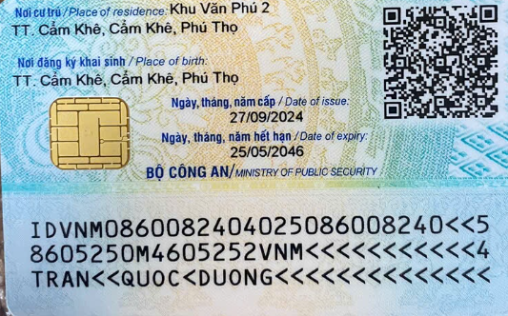
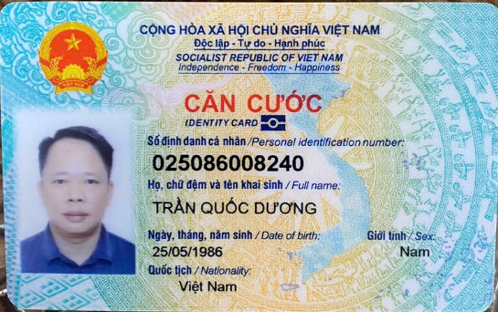
25086008240

Khu văn Phú 2, TT Cẩm Khê, Phú Thọ

